初期画面表示
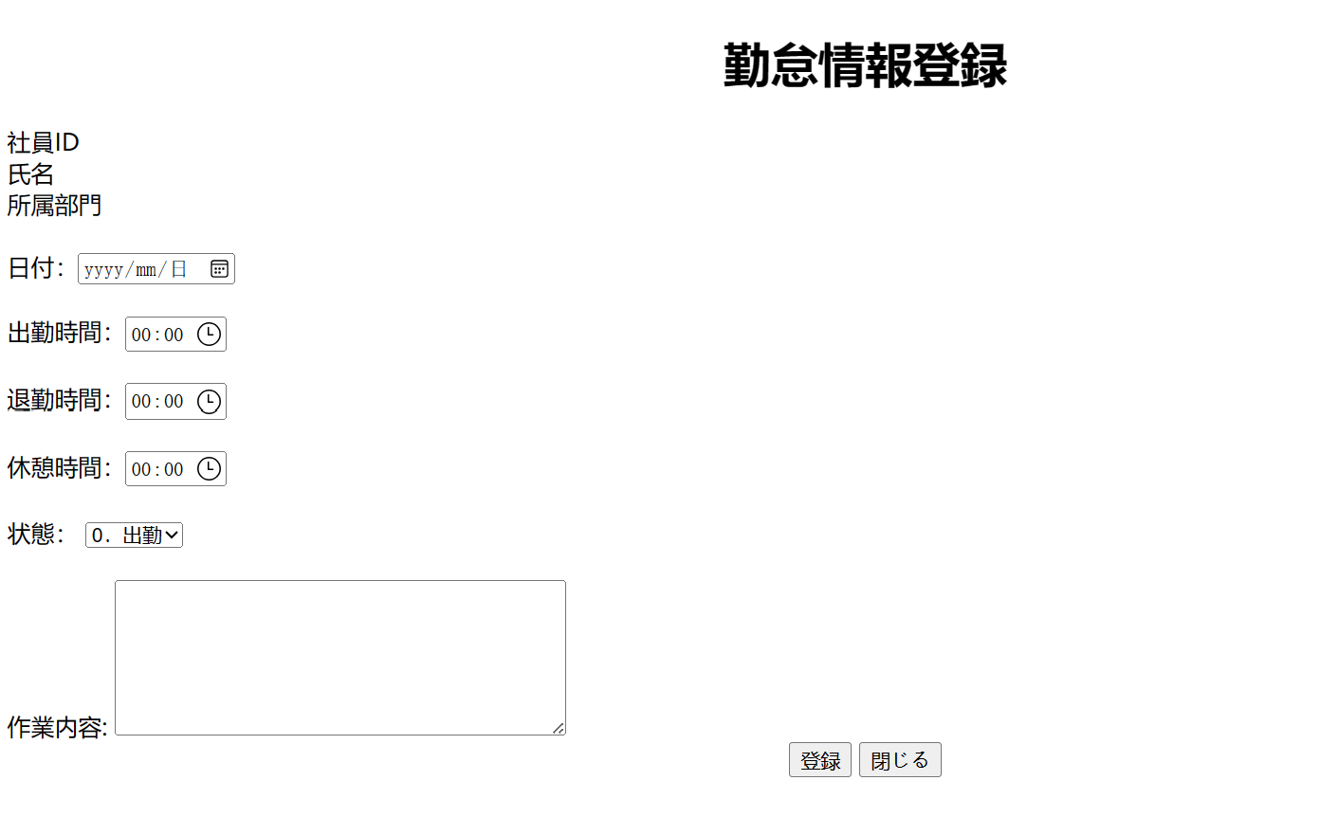
単体試験仕様書 |  | システムID | KS | 画面ID | KS001 | 作成者 | 壮 壮 | 更新者
 |  | システム名称 | 勤怠システム | 画面名 | 勤怠情報登録修正 | 作成日 | 2023-06-21 | 更新日

 | 初期画面

ケース
単体試験仕様書 |  |  | システムID | KS | 画面ID |  |  |  | KS001 |  |  | 作成者 | 壮 壮 | 更新者
 |  |  | システム名称 | 勤怠システム | 画面名 |  |  |  | 勤怠情報登録修正 |  |  | 作成日 | 2023-06-21 | 更新日

チェック内容
チェックポイント
 |  |  |  |  |  | 1 | 2 | 3 | 4 | 5 | 6
チェック条件 | 画面初期表示 |  |  |  |  | ○

 | 日付
 | 未入力の場合 |  |  |  |  |  | ○
 | 入力の場合 |  |  |  |  |  |  | ○ | ○ | ○

 | 出勤時間
 |  | 未入力の場合 |  |  |  |  | ○
 |  | 入力の場合 |  |  |  |  |  | ○ | ○

 | 退勤時間
 |  | 未入力の場合 |  |  |  |  | ○
 |  | 入力の場合 |  |  |  |  |  | ○ | ○

 | 状態
 |  | 未入力の場合 |  |  |  |  | ○
 |  | 入力の場合 |  |  |  |  |  | ○ | ○

 | 勤怠管理（日別）テブール
 | 登録した日付、出勤時間、退勤時間、状態が存在しない場合 |  |  |  |  |  |  |  | ○
 | 登録した日付、出勤時間、退勤時間、状態が存在する場合 |  |  |  |  |  |  |  |  | ○

 | 登録ボダンを押下する場合 |  |  |  |  |  | ○ | ○ | ○ | ○

 | 修正ボダンを押下する場合 |  |  |  |  |  | ○ | ○ | ○ | ○

確認内容 | 日付に空白が表示されること。 |  |  |  |  | ○
 | 出勤時間に空白が表示されること。 |  |  |  |  | ○
 | 退勤時間に空白が表示されること。 |  |  |  |  | ○
 | 状態に空白が表示されること。 |  |  |  |  | ○

 | エラー「E0001 日付は必須項目です。」が表示されること。 |  |  |  |  |  | ○
 | エラー「E0001 出勤時間は必須項目です。」が表示されること。 |  |  |  |  |  |  | ○
 | エラー「E0001 退勤時間は必須項目です。」が表示されること。 |  |  |  |  |  |  |  | ○

 | エラー「E0001 出勤時間は退勤時間より前必須項目です。」が表示されること。 |  |  |  |  |  |  |  |  | ○
 | エラー「E0001 状態は必須項目です。」が表示されること。 |  |  |  |  |  |  |  |  |  | ○

 | 勤怠管理（日別）一覧画面へ遷移すること。 |  |  |  |  |  |  |  |  | ○

実施結果
実施者
検証日
確認者
確認日

ケース (境界値)
単体試験仕様書 |  | システムID | KS | 画面ID |  |  |  | KS001 |  | 作成者 | 壮 壮 | 更新者
 |  | システム名称 | 勤怠システム | 画面名 |  |  |  | 勤怠情報登録修正 |  | 作成日 | 2023-06-21 | 更新日

チェック内容
チェックポイント
 |  |  |  |  | 1 | 2 | 3 | 4 | 5
チェック条件
 |  |  |  |  | ○
 |  |  |  |  |  | ○
 |  |  |  |  |  |  | ○
 |  |  |  |  |  |  |  | ○
 |  |  |  |  |  |  |  |  | ○

 | 登録ボタンを押下する場合
 | エラー「入力した出勤時間と退勤時間、確認してください。」が表示されること。 |  |  |  | ○ |  |  |  | ○
 | 勤怠情報登録成功 |  |  |  |  | ○ | ○ | ○

 | 修正ボダンを押下する場合
 | エラー「入力した出勤時間と退勤時間、確認してください。」が表示されること。 |  |  |  | ○ |  |  |  | ○
 | 勤怠情報修正成功 |  |  |  |  | ○ | ○ | ○

確認内容

実施結果
実施者
検証日
確認者
確認日

